certutil.exeコマンド
******************************
certutil.exe コマンド実行結果
******************************

概要:
証明書ストアの情報を取得します。

採取手順：
1. コマンド プロンプトを起動します。
2. 以下のすべてのコマンドを実行。

certutil.exe -v -silent -user -store ROOT > c:\cert-user-root.txt

certutil.exe -v -silent -user -store CA > c:\cert-user-ca.txt

certutil.exe -v -silent -user -store my > c:\cert-user-my.txt

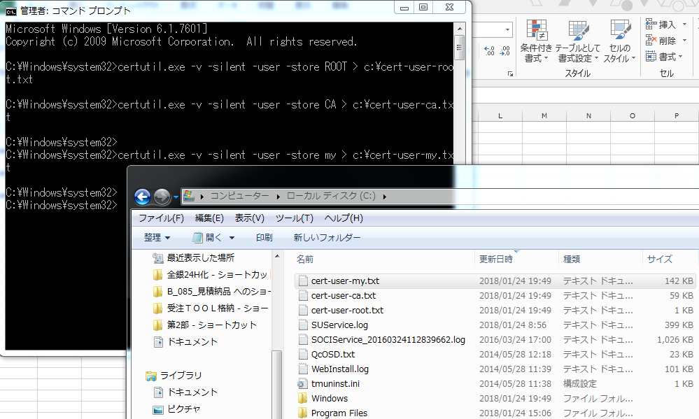

手順に戻る

